Equipo de Soldadura eléctrica
 | GESTIÓN EN SEGURIDAD Y SALUD EN EL TRABAJO |  |  |  |  |  |  |  |  |  | Código: |  | SST-F-42
 |  |  |  |  |  |  |  |  |  |  | Fecha: |  | 2025-10-21
 | FORMATO INSPECCIÓN DE EQUIPO DE SOLDADURA |  |  |  |  |  |  |  |  |  | Versión: |  | 1
 |  |  |  |  |  |  |  |  |  |  | Página |  | 1 de 2

CENTRO DE TRABAJO o SEDE: |  |  |  |  |  | ÁREA: |  |  |  |  | FECHA: | dd | mm | aaaa
INSPECCIÓN REALIZADA POR: | Nombre completo |  |  |  |  |  |  |  | Cargo
 | Nombre completo |  |  |  |  |  |  |  | Cargo
MARCA: |  |  |  |  |  |  | MODELO, REFERENCIA o S/N:
FABRICANTE o PROVEEDOR: |  |  |  |  |  |  | No. INVENTARIO:

ASPECTO O CONDICIÓN A VERIFICAR |  |  | CUMPLIMIENTO |  |  |  |  |  | OBSERVACIONES/ COMENTARIOS
 |  |  | CUMPLE |  | NO CUMPLE |  |  | N/A
1. La estructura exterior, paneles metálicos y manija para traslado del equipo están en buenas condiciones y asegurados, los cables o sistemas eléctricos internos se encuentran resguardados y protegidos. |  |  |  |  |  |  |  |  | EQUIPO DE SOLDADURA ELÉCTRICA
2. El cable de conexión eléctrica esta en buenas condiciones y completo, cuenta con clavija, no se evidencian añadiduras, encauchetado roto, o alma del cable expuesta a cortos circuitos. |  |  |  |  |  |  |  |  | 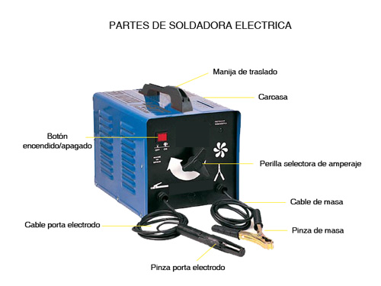
3. El botón o perilla de encendido/apagado esta en buenas condiciones, completo y funcionando.
4. Los cables y bornes de la pinza de masa (tierra) y pinza portaelectrodo están en buenas condiciones, sin cables expuestos que generen riesgos eléctricos y se aseguran correctamente al equipo.
5. La pinza porta electrodo y sus componentes (palanca, resorte y mordazas) están en buenas condiciones, completos, sin desgaste significativo permitiendo la sujeción firme y correcta del electrodo.
6. El regulador o selector de amperaje/ corriente esta en buenas condiciones y funcionando correctamente.
7. El equipo esta funcionando correctamente sin anomalías o dificultad.
8. Se tiene disponibilidad y buen estado de los electrodos para ejecutar las actividades según el material a trabajar.
9.El equipo cuenta con la hoja de vida y/o mantenimiento preventivo .
TOTAL |  |  | 0 |  | 0 |  |  | 0

PLAN DE ACCIÓN
ACTIVIDAD |  | ÁREA/ RESPONSABLE |  | FECHA CUMPLIMIENTO |  |  |  | FECHA COMPROBACIÓN |  | OBSERVACIONES

Nota : En caso de ser necesario inserte nueva fila para agregar información adicional al plan de acción.
Firma Ejecutor(es) de inspección: | ______________________________________________ |  |  |  |  |  |  | Firma del funcionario o contratista: |  |  | _____________________________________
N° Licencia de seguridad y salud en el trabajo: | _______________________________________________ |  |  |  |  |  |  | Firma líder o supervisor del contrato: |  |  | _____________________________________

